Лист1
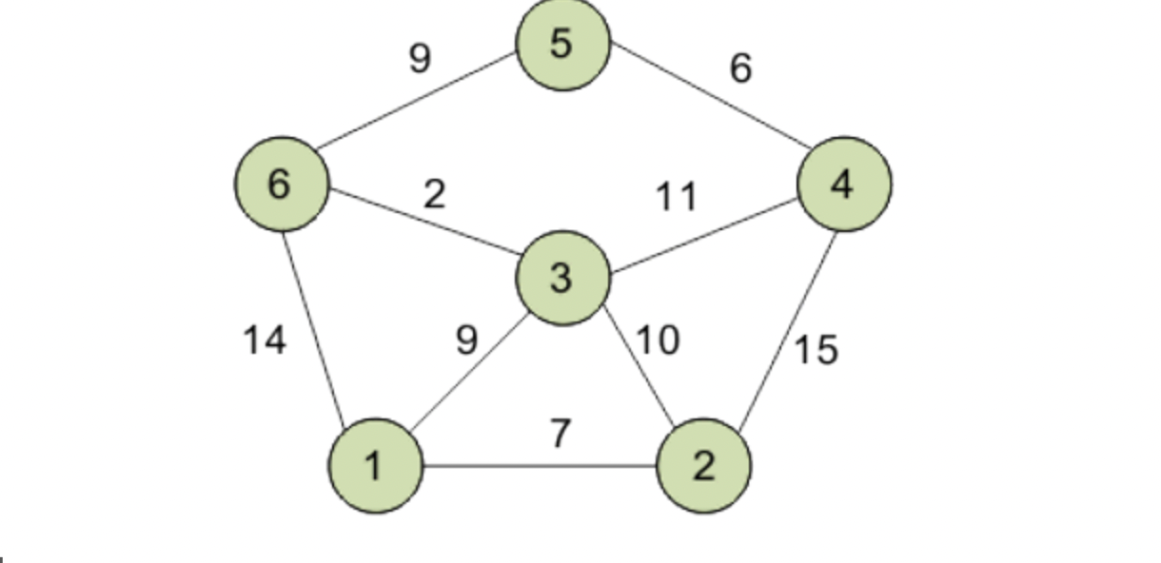
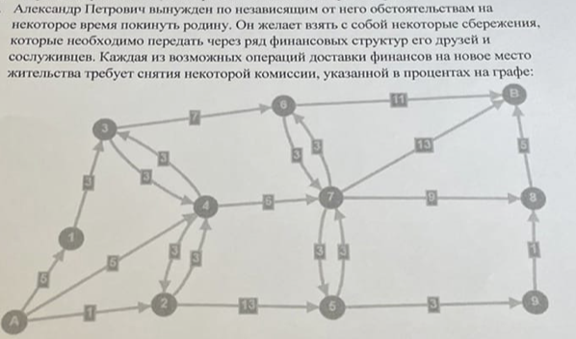
Нахождение кратчайшего пути из 1 в 5
 |  |  |  |  |  |  |  |  |  |  | А | 1 | 2 | 3 | 4 | 5 | 6 | 7 | 8 | 9 | В
 |  |  |  |  |  |  |  |  |  | А | 0 | 5 | 1 | 0 | 5 | 0 | 0 | 0 | 0 | 0 | 0
 |  |  |  |  |  |  |  |  |  | 1 | 0 | 0 | 0 | 3 | 0 | 0 | 0 | 0 | 0 | 0 | 0
 |  |  |  |  |  |  |  |  |  | 2 | 0 | 0 | 0 | 0 | 3 | 0 | 0 | 0 | 0 | 0 | 0
 |  |  |  |  |  |  |  |  |  | 3 | 0 | 0 | 0 | 0 | 3 | 0 | 7 | 0 | 0 | 0 | 0
 |  |  |  |  |  |  |  |  |  | 4 | 0 | 0 | 3 | 3 | 0 | 0 | 0 | 6 | 0 | 0 | 0
 |  |  |  |  |  |  |  |  |  | 5 | 0 | 0 | 0 | 0 | 0 | 0 | 0 | 3 | 0 | 3 | 0
 |  |  |  |  |  |  |  |  |  | 6 | 0 | 0 | 0 | 0 | 0 | 0 | 0 | 3 | 0 | 0 | 11
 | Пункт отправления |  |  |  |  |  |  |  |  | 7 | 0 | 0 | 0 | 0 | 0 | 3 | 3 | 0 | 9 | 0 | 13
пункт назначения |  | 1 | 2 | 3 | 4 | 5 | 6 |  |  | 8 | 0 | 0 | 0 | 0 | 0 | 0 | 0 | 0 | 0 | 0 | 5
 | 1 | 0 | 7 | 9 | 0 | 0 | 14 |  |  | 9 | 0 | 0 | 0 | 0 | 0 | 0 | 0 | 0 | 1 | 0 | 0
 | 2 | 7 | 0 | 10 | 15 | 0 | 0 |  |  | В | 0 | 0 | 0 | 0 | 0 | 0 | 0 | 0 | 0 | 0 | 0
 | 3 | 9 | 10 | 0 | 11 | 0 | 2
 | 4 | 0 | 15 | 11 | 0 | 6 | 0
 | 5 | 0 | 0 | 0 | 6 | 0 | 9
 | 6 | 14 | 0 | 2 | 0 | 9 | 0

 |  |  |  |  |  |  |  |  |  |  | А | 1 | 2 | 3 | 4 | 5 | 6 | 7 | 8 | 9 | В | Вышел поток | Целевая функция
 |  |  |  |  |  |  |  |  |  | А | 0 | 0 | 1 | 0 | 0 | 0 | 0 | 0 | 0 | 0 | 0 | 1 | 22
 | Пункт отправления |  |  |  |  |  |  | вышел поток | Целевой поток | 1 | 0 | 0 | 0 | 0 | 0 | 0 | 0 | 0 | 0 | 0 | 0 | 0
пункт назначения |  | 1 | 2 | 3 | 4 | 5 | 6 |  | 20 | 2 | 0 | 0 | 0 | 0 | 1 | 0 | 0 | 0 | 0 | 0 | 0 | 1
 | 1 | 0 | 0 | 1 | 0 | 0 | 0 | 1 |  | 3 | 0 | 0 | 0 | 0 | 0 | 0 | 0 | 0 | 0 | 0 | 0 | 0
 | 2 | 0 | 0 | 0 | 0 | 0 | 0 | 0 |  | 4 | 0 | 0 | 0 | 0 | 0 | 0 | 0 | 1 | 0 | 0 | 0 | 1
 | 3 | 0 | 0 | 0 | 0 | 0 | 1 | 1 |  | 5 | 0 | 0 | 0 | 0 | 0 | 0 | 0 | 0 | 0 | 1 | 0 | 1
 | 4 | 0 | 0 | 0 | 0 | 0 | 0 | 0 |  | 6 | 0 | 0 | 0 | 0 | 0 | 0 | 0 | 0 | 0 | 0 | 0 | 0
 | 5 | 0 | 0 | 0 | 0 | 0 | 0 | 0 |  | 7 | 0 | 0 | 0 | 0 | 0 | 1 | 0 | 0 | 0 | 0 | 0 | 1
 | 6 | 0 | 0 | 0 | 0 | 1 | 0 | 1 |  | 8 | 0 | 0 | 0 | 0 | 0 | 0 | 0 | 0 | 0 | 0 | 1 | 1
зашел поток |  | 0 | 0 | 1 | 0 | 1 | 1 |  |  | 9 | 0 | 0 | 0 | 0 | 0 | 0 | 0 | 0 | 1 | 0 | 0 | 1
 |  |  | = | = | = | = |  |  |  | В | 0 | 0 | 0 | 0 | 0 | 0 | 0 | 0 | 0 | 0 | 0 | 0
 |  |  | 0 | 1 | 0 | 0 |  |  |  | Зашел поток | 0 | 0 | 1 | 0 | 1 | 1 | 0 | 1 | 1 | 1 | 1

 |  |  |  |  |  |  |  |  |  |  |  | 0 | 1 | 0 | 1 | 1 | 0 | 1 | 1 | 1

